SCREEN
ZEDR00_PRACTICE003
주말에 하지말고 월요일에 수업시간에좀 합시다!!!!!!!!!!!!!!!!!!!!!!!!!
[물품 내역 확인서]
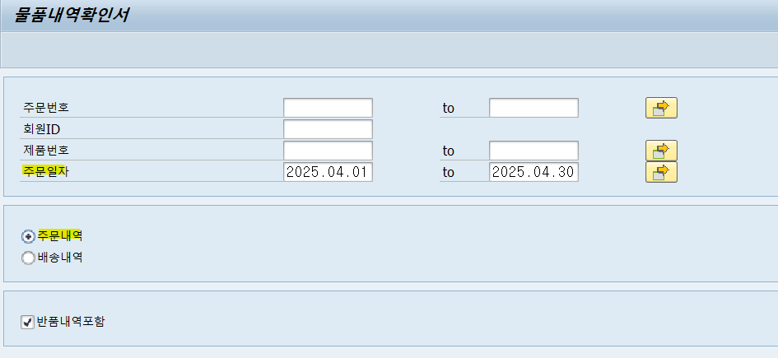
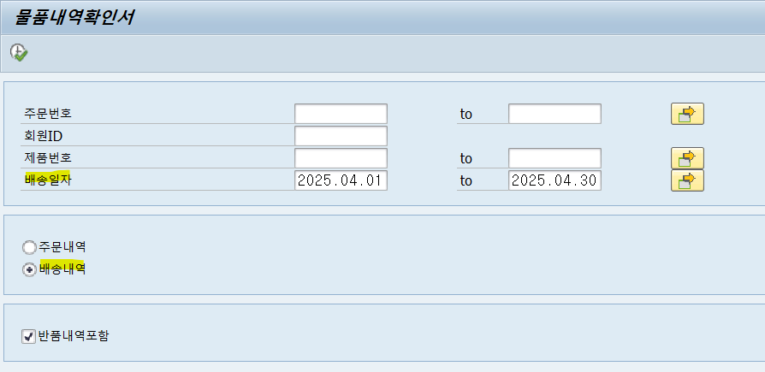

1. 주문내역의 라디오버튼을 클릭하면 주문번호, 회원 ID, 제품번호, 주문일자
배송내역의 라디오버튼을 클릭하면 주문번호, 회원 ID, 제품번호, 배송일자 표기하도록 스크린 제어
2. 반품내역포함엔 체크박스로 기본적으로 X표기 기표
3. 주문일자와 배송일자엔 날짜 default로 입력되있어야 되며, 시스템 연도의 01.01~ 시스템 월의 가장 마지막 날짜로 표기 FIX
(4월일땐, 2025.04.01~2025.04.30까지)
4. 반품내역포함 체크를 풀고 조회하면 반품내역은 보이지 않아야 한다

주문내역결과
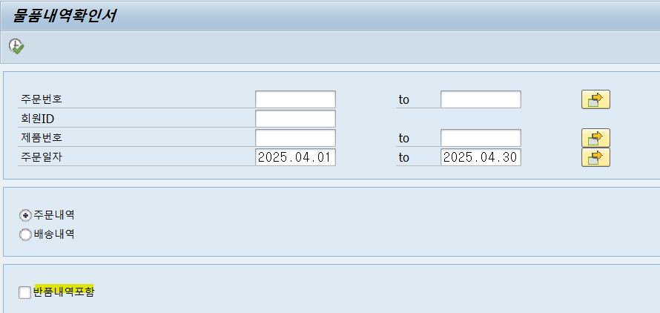
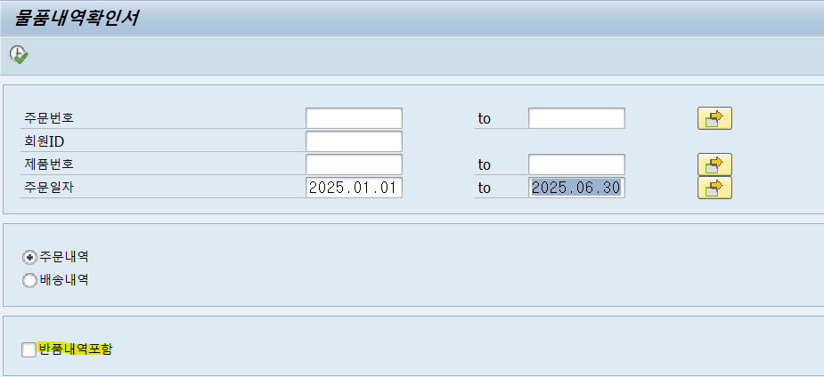
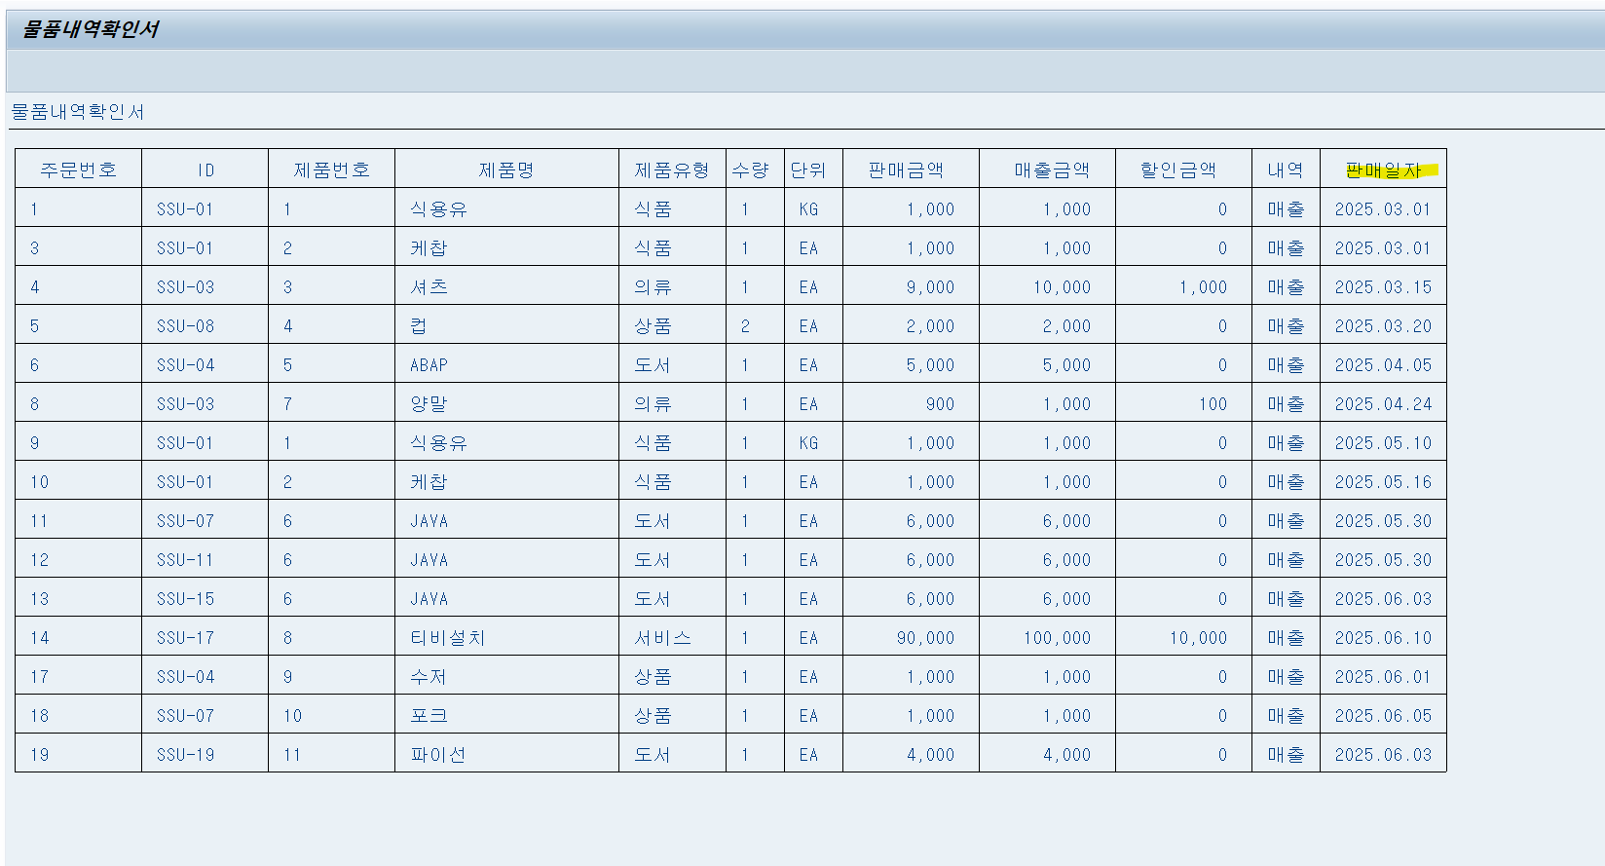
1. 반품내역 포함
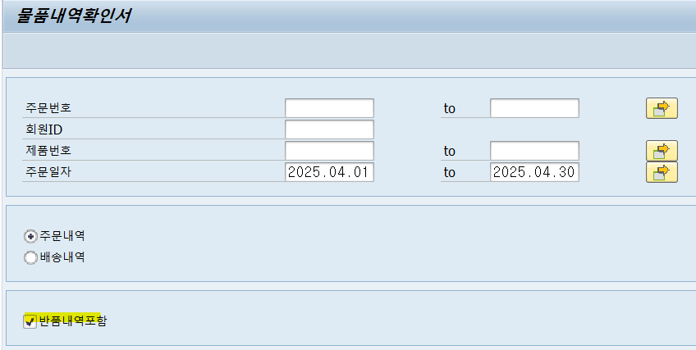

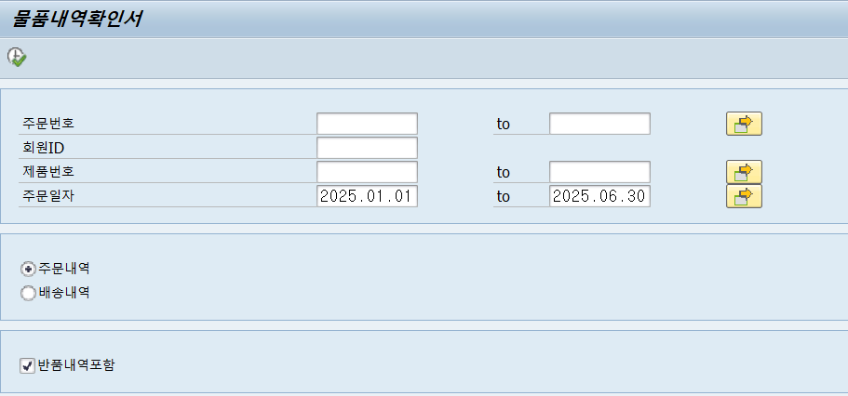
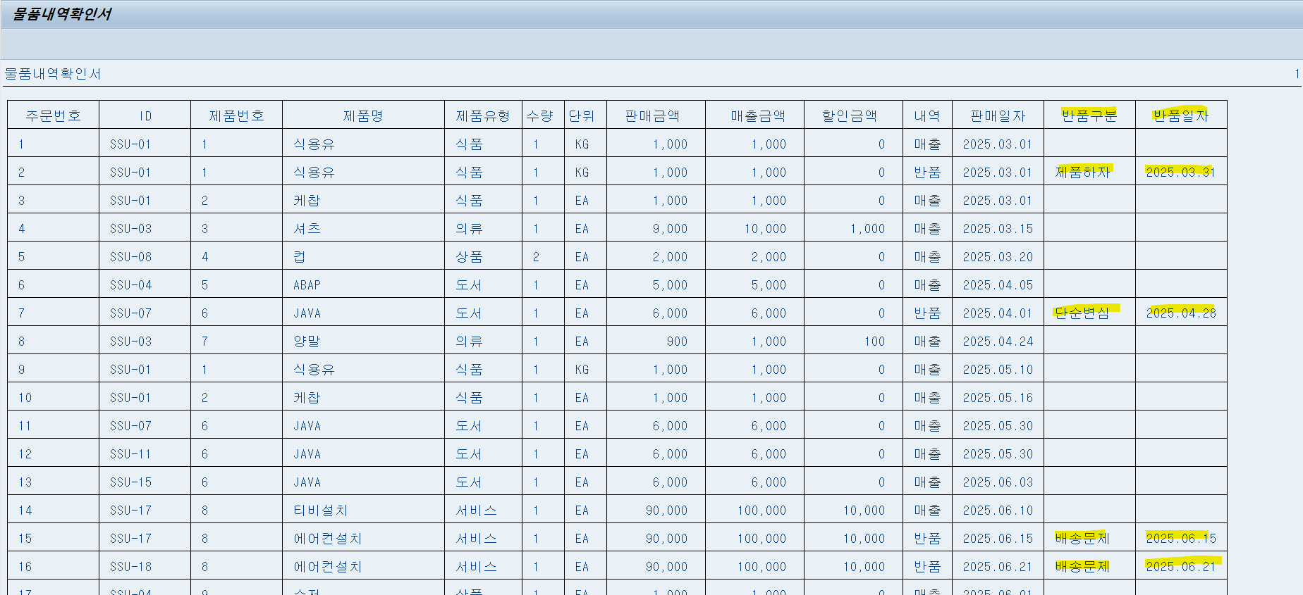

2. 반품내역 미포함

